상품제안서
[칼라인쇄] 무광 올칼라 머그컵(8색) | 상품코드: F13638

 |  |  |  |  |  |  | 02-412-0044 | www.easy1.co.kr
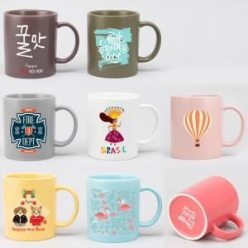

【상세/제작정보】 | ★양면인쇄, 바닥면인쇄는 추가옵션으로 별도 문의 바랍니다.

【인쇄/포장옵션】 | 풀칼라 / 포장불가능

【공급단가】 | 수량 | 100~ | 300~ | 500~ | 1,000~ | 3,000~
*VAT별도 | 단가 | 5,040원 | 4,860원 | 4,680원 | 4,500원 | 4,320원

【상품 URL】 | https://easy1.co.kr:443/src/goods_detail.php?gdno=13638

